Doku
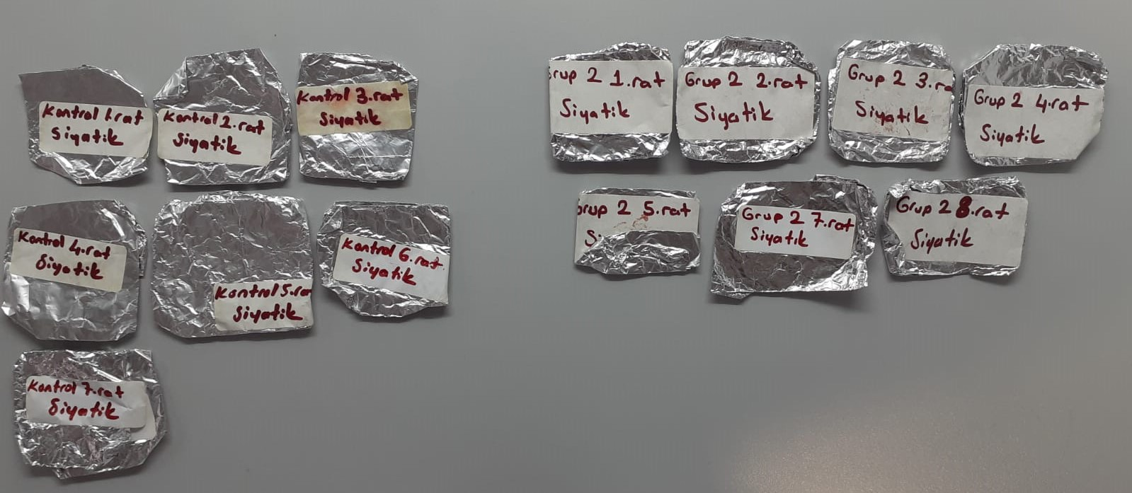
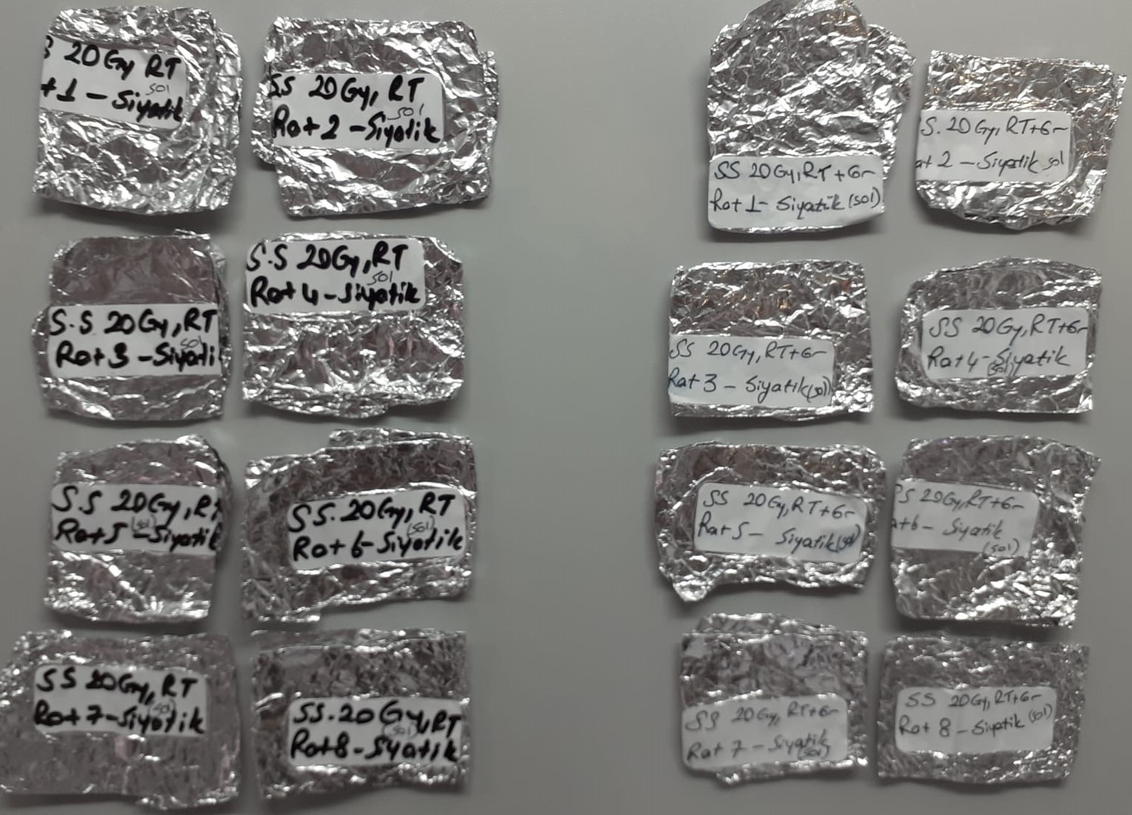
Numune Adı | CAT (U/L) | SOD (U/ml) | GPx (U/L)
Doku-kontrol-1.rat(siyatik) | 120 | 214 | 492 | Kullanılan cihaz: Mindray marka BS300 model tam otomatik biyokimya cihazı
Doku-kontrol-2.rat(siyatik) | 131 | 176 | 688
Doku-kontrol-3.rat(siyatik) | 110 | 172 | 515 | CAT: Catalase
Doku-kontrol-4.rat(siyatik) | 77 | 164 | 407 | SOD: Super Oxide Dismutase
Doku-kontrol-5.rat(siyatik) | 56 | 161 | 360 | GPx: Glutathione Peroxidase
Doku-kontrol-6.rat(siyatik) | 55 | 169 | 490
Doku-kontrol-7.rat(siyatik) | 111 | 168 | 530 | NOT: Dokular 1:9 oranında( 0,1 gr doku: 0,9ml 50 mmol. lık pH:7.40 fosfat tamponu) fosfat tamponu ile homojenize edildikten sonra 7000 rpm + 4' de 5 dk santrifüj edildi.
Doku-kontrol-8.rat(siyatik) | 104 | 160 | 381
Doku-grup 2-1.rat(siyatik) | 67 | 139 | 292
Doku-grup 2-2.rat(siyatik) | 55 | 160 | 324
Doku-grup 2-3.rat(siyatik) | 109 | 171 | 492
Doku-grup 2-4.rat(siyatik) | 64 | 141 | 270
Doku-grup 2-5.rat(siyatik) | 59 | 137 | 383
Doku-grup 2-7.rat(siyatik) | 94 | 180 | 532
Doku-grup 2-8.rat(siyatik) | 65 | 152 | 1382
Doku-S.S 20 Gy,Rt-rat 1(sol siyatik) | 80 | 185 | 717
Doku-S.S 20 Gy,Rt-rat 2(sol siyatik) | 96 | 196 | 530
Doku-S.S 20 Gy,Rt-rat 3(sol siyatik) | 93 | 146 | 648
Doku-S.S 20 Gy,Rt-rat 4(sol siyatik) | 50 | 163 | 712
Doku-S.S 20 Gy,Rt-rat 5(sol siyatik) | 96 | 191 | 618
Doku-S.S 20 Gy,Rt-rat 6(sol siyatik) | 49 | 202 | 909
Doku-S.S 20 Gy,Rt-rat 7(sol siyatik) | 36 | 207 | 647
Doku-S.S 20 Gy,Rt-rat 8(sol siyatik) | 27 | 163 | 787
Doku-SS 20 Gy,Rt+Gr-rat 1(sol siyatik) | 21 | 206 | 795
Doku-SS 20 Gy,Rt+Gr-rat 2(sol siyatik) | 104 | 210 | 524
Doku-SS 20 Gy,Rt+Gr-rat 3(sol siyatik) | 54 | 189 | 735
Doku-SS 20 Gy,Rt+Gr-rat 4(sol siyatik) | 52 | 191 | 410
Doku-SS 20 Gy,Rt+Gr-rat 5(sol siyatik) | 43 | 183 | 580
Doku-SS 20 Gy,Rt+Gr-rat 6(sol siyatik) | 48 | 186 | 594
Doku-SS 20 Gy,Rt+Gr-rat 7(sol siyatik) | 29 | 210 | 727
Doku-SS 20 Gy,Rt+Gr-rat 8(sol siyatik) | 60 | 178 | 924

Serum
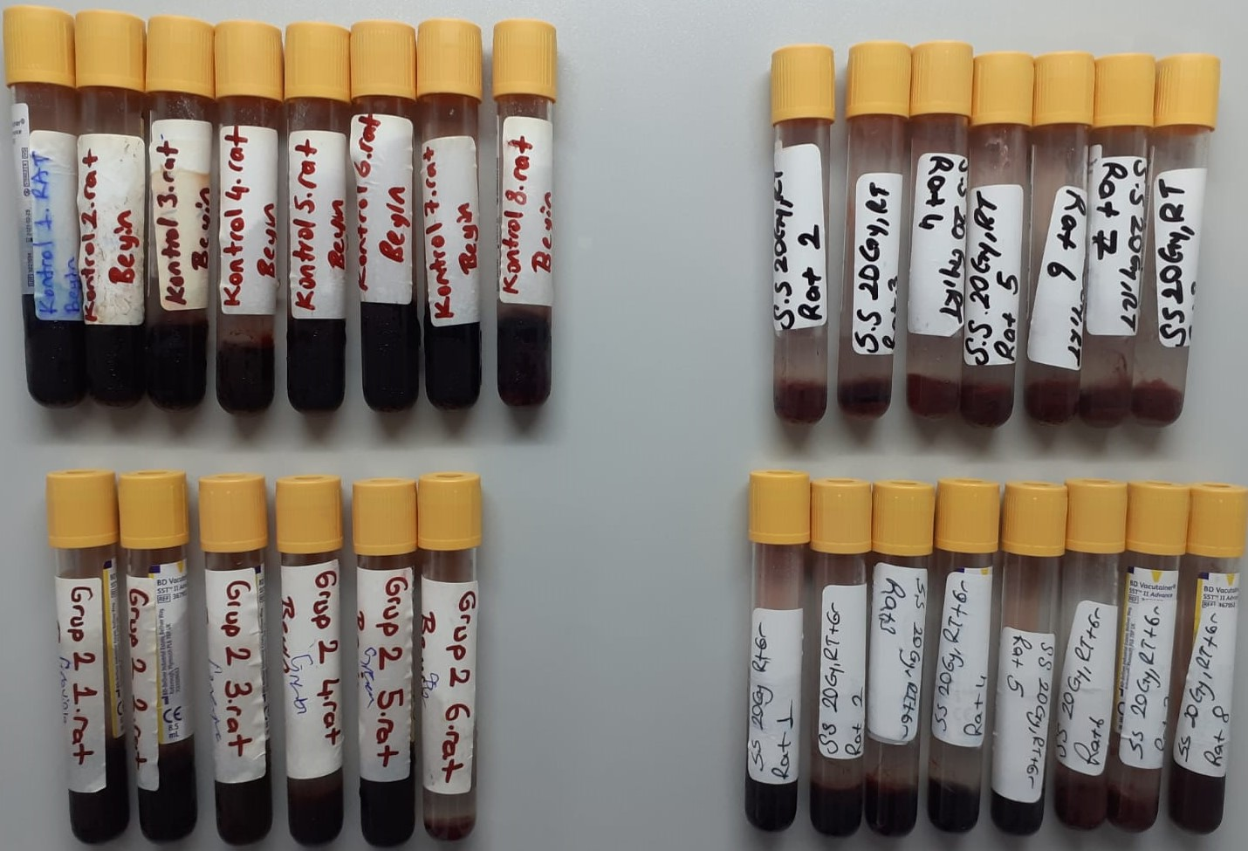
Numune Adı | CAT (U/L) | SOD (U/ml) | GPx (U/L)
Serum-kontrol 1.rat | 127 | 162 | 224
Serum-kontrol 2.rat | 160 | 193 | 1824
Serum-kontrol 3.rat | 110 | 227 | 5460
Serum-kontrol 4.rat | 138 | 225 | 1179
Serum-kontrol 5.rat | 130 | 163 | 1869
Serum-kontrol 6.rat | 114 | 159 | 316
Serum-kontrol 7.rat | 472 | 210 | 428
Serum-kontrol 8.rat | 78 | 131 | 680
Serum-grup 2-1.rat | 264 | 177 | 333
Serum-grup 2-2.rat | 172 | 115 | 1066
Serum-grup 2-3.rat | 224 | 157 | 433
Serum-grup 2-4.rat | 140 | 168 | 1535
Serum-grup 2-5.rat | 150 | 101 | 1068
Serum-grup 2-6.rat | 188 | 119 | 550
Serum-S.S 20 Gy,Rt-rat2 | 173 | 157 | 7524
Serum-S.S 20 Gy,Rt-rat3 | 344 | 62 | 9433
Serum-S.S 20 Gy,Rt-rat4 | 166 | 37 | 5136
Serum-S.S 20 Gy,Rt-rat5 | 289 | 89 | 5540
Serum-S.S 20 Gy,Rt-rat6 | 147 | 39 | 4465
Serum-S.S 20 Gy,Rt-rat7 | 241 | 15 | 5684
Serum-S.S 20 Gy,Rt-rat8 | 137 | 24 | 5134
Serum- SS 20 Gy Rt+Gr-rat1 | 241 | 21 | 2922
Serum- SS 20 Gy Rt+Gr-rat2 | 80 | 18 | 4168
Serum- SS 20 Gy Rt+Gr-rat3 | 158 | 19 | 7498
Serum- SS 20 Gy Rt+Gr-rat4 | 116 | 65 | 6074
Serum- SS 20 Gy Rt+Gr-rat5 | 307 | 82 | 9187
Serum- SS 20 Gy Rt+Gr-rat6 | 639 | 56 | 8714
Serum- SS 20 Gy Rt+Gr-rat7 | 311 | 95 | 8307
Serum- SS 20 Gy Rt+Gr-rat8 | 592 | 67 | 1874

